How to Apply Cheat
How to Apply Cheat

Make a backup of your savedata first.

Note: Assuming your character is saved on slot #1.

Make a manual save by going to System > Save.

Dump your savedata. This is a basic knowledge so I'll assume you know how to do this. Otherwise, Google for instructions.

Copy play00_user.bin to PC.

Note: To avoid confusion, here is the savedata structure.

Slot #1: |  |  | play_00_
Slot #2: |  |  | play_01_
Slot #3: |  |  | play_02_

Auto-Save Base: |  |  | safe.bin
Auto-Save Progress: |  |  | chkp.bin
Auto-Save Battle: |  |  | btle.bin
Manual-Save: |  |  | user.bin

Open play00_user.bin with HXD.

Press CTRL+G and input:

48303

Go to the excel Items tab and copy both ID and count columns (see screenshot). Scroll all the way to the bottom to have all items.

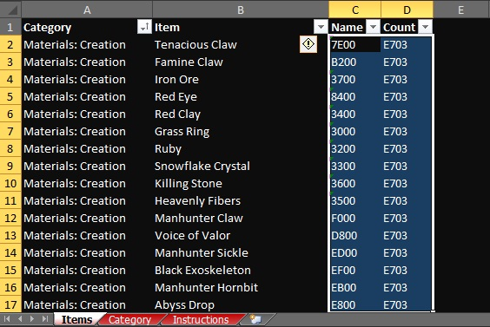

I haven't tested this but do avoid the Quest category just in case. I don't know how game triggers the quest flag (ex: End of the Shogunate / you have the item in your inventory vs you pick it up in the field). If it mess with the game then simply remove the offending quest items.

Go back to HXD and press CTRL+B to paste the copied data.

By the way, here's the address for the money (see screenshot). Maybe 0x6F will work without changing the other but I haven't tested it.

6F | 4 Bytes | 99,999,999 Money |  | FFE0F505
41EEB

How to Beat the Checksum
How to Beat the Checksum

Summary:
Range: 0x0, 0x798CE
Checksum: checksum-32
Write @: 0x798CF

Once cheat is applied here's how to beat the checksum.

Back to HXD select everything except the last 4 bytes (see screenshot).

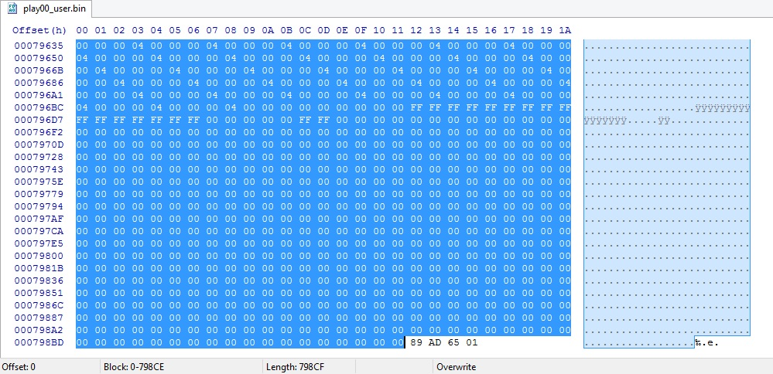

Got it right? Now go to Analysis > Checksums... > Checksum-32.

Apply the results (see screenshot).

In this case, my savedata's checksum is EA DE 66 01.

Once done, re-inject the savedata back to your game.

